Manuál
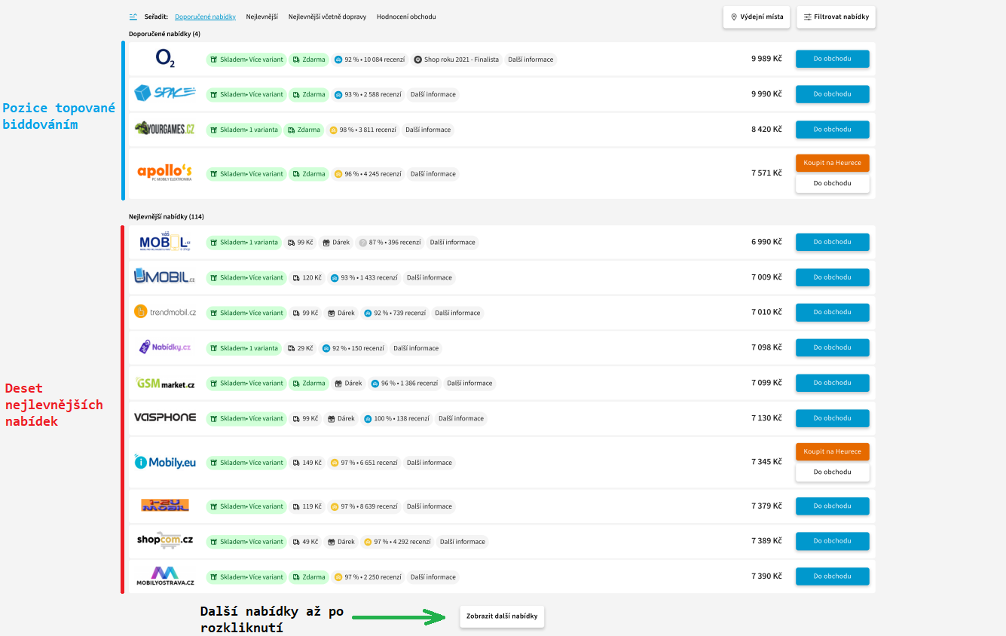
Manuál práce s daty základního monitoringu cen
Tento manuál jsme vytvořili proto, abychom vám co nejvíce usnadnili vyhodnocování dat týkajících se cen a pozic vašich produktů a vy tak mohli efektivně přeceňovat důležité produkty.
První možností jak vyhodnotit ceny vašich produktů je prozkoumání všech položek, tento způsob je ovšem velmi časově náročný, zejména u e-shopů s velkým počtem produktů. Pro usnadnění práce doporučujeme data efektivně filtrovat podle podstatných kritérií a sledovat tak zejména významné produkty, či produkty vyznačující se velmi vysokou či velmi nízkou cenou oproti cenám konkurence. Abychom vám pomohli s filtrováním dat, posíláme vám předpřipravený excel s jednoduchým filtrováním a manuál. Tento manuál vám pomůže najít nejzajímavější produkty, na které při cenotvorbě nezapomenout.
TOP produkty

První list „TOP produkty“ obsahuje data vyfiltrovaná podle TOP produktů, najdete zde tedy pouze produkty, které spadají do TOP 50 nejprodávanějších produktů Heureky v jednotlivých kategoriích. TOP produkty máte také seřazeny podle jejich důležitosti – čím nižší číslo TOP produktu, tím větší je jeho prodávanost (číslo 1=nejprodávanější produkt). Číslo 0 ve sloupci TOP produktů znamená, že daný produkt nepatří mezi Heureka TOP produkty.

Doporučujeme se o tyto produkty starat s maximálním úsilím. Právě tyto produkty se prodávají v Česku nejvíce, a pokud je budete nabízet za správné ceny, tak právě tyto produkty mohou tvořit nebo již tvoří velkou část vašeho obratu.
Nejlevnější produkty

Druhý list „Nejlevnější produkty“ obsahuje všechny produkty, které se zobrazují na 1. a 2. pozici dle ceny. U nejlevnějších produktů zvažte, zda je nutné prodávat zboží nejlevněji, obzvláště pokud máte dobré hodnocení, pečeť Ověřeno zákazníky apod. Zaměřte se na cenové rozdíly mezi prvními 10 pozicemi dle ceny.
Doporučujeme produkty, které nemáte v „akci“ nebo se na ně nevztahuje nějaká speciální sleva o něco málo zdražit. I malé zvýšení ceny produktu nemusí způsobit výrazný pokles v zobrazovaných pozicích a vám to přinese vyšší obrat.
Z listu „Nejlevnější produkty“ jsou odfiltrovány pryč produkty, u nichž není mezi e-shopy rozdíl v prodejní ceně. Tyto produkty najdete v listě „Stejné ceny“.
Nejdražší produkty

Třetí list „Nejdražší produkty“ obsahuje produkty, které se zobrazují na pozicích horších než 10. Nejdražší produkty máte seřazeny podle nejmenšího % rozdílu k dosáhnutí 10. pozice, což znamená, že stačí relativně malé snížení ceny k dosažení 10. pozice (viz. Tip 3).
Z listu „Nejdražší produkty“ jsou odfiltrovány pryč produkty, u nichž není mezi e-shopy rozdíl v prodejní ceně. Tyto produkty najdete v listě „Stejné ceny“.
Stejné ceny

Ve čtvrtém listě najdete pouze produkty, u nichž všechny e-shopy spárované na danou produktovou kartu prodávají daný produkt za stejnou cenu (včetně vás). Zároveň jsou tyto produkty, kde je všechny spárované e-shopy prodávají za stejnou cenu odfiltrovány z listů „Nejlevnější produkty“ a „Nejdražší produkty“.
Všechny produkty

Na pátém listě „Veškeré produkty“ najdete veškerá data týkající se cen produktů bez nastaveného filtrování. Na tomto listě si můžete data filtrovat dle vašich potřeb.
Marketplace

Poslední list je věnován produktům zapojeným do Marketplace Heureky. Naleznete zde veškeré produkty, které mají na TOP pozici nabídku z marketplace. Na tomto listu jsou dostupné veškeré informace, které mají vliv na umístění e-shopu na TOP pozici, jako je cena produktu a hodnocení e-shopu. Svou cenu a hodnocení e-shopu zde můžete porovnat s cenou a hodnocením konkurentů na TOP pozici.
Tato jediná TOP pozice na Heurece generuje až 80 % prodejů uskutečněných přes Heureka Marketplace. O umístění vašeho e-shopu na tuto pozici byste měli usilovat. V našem reportu vám list “Marketplace” pomůže identifikovat produkty, u kterých případná změna ceny zapříčí posun vašeho produktu na tuto TOP pozici.
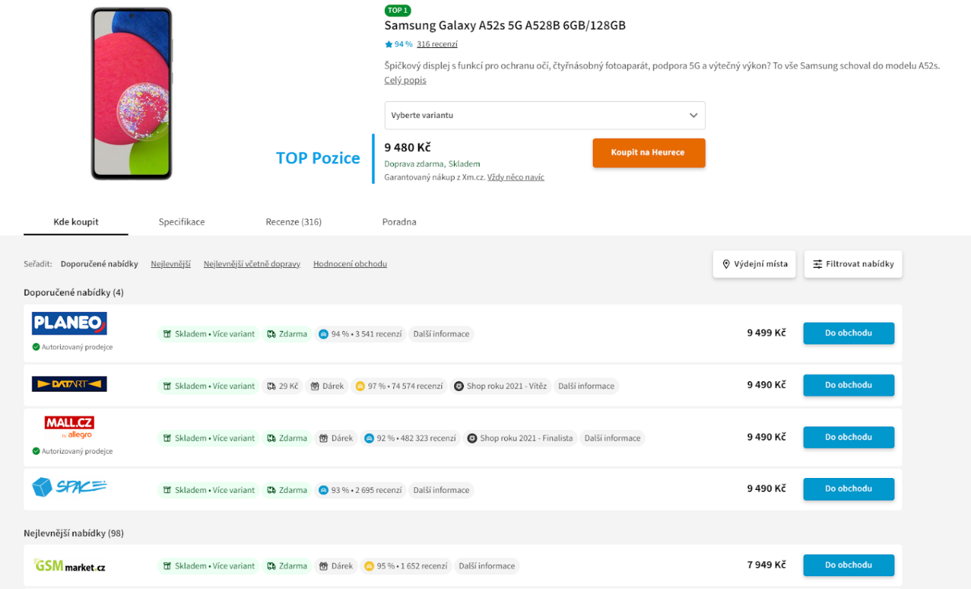

Upozornění
V případě, že ve svém excelu naleznete produkty, které mají velké rozdíly v ceně, může se jednat o špatně napárované produkty.
TIPY, jak pracovat s cenami produktů

Produkty jsou nejvíce viditelné na pozici 1-10 dle ceny (viditelné pozice na kartě produktu) nebo na topované pozici (až 4 produkty v oranžovém rámečku), kam produkt dostává automatický nástroj BiddingTools v případě, že se produkt vyplatí topovat.
Tip 1
V případě, že se váš produkt nachází na 1. nebo 2. pozici dle ceny, zamyslete se, zda je nutné být oproti konkurenci nejlevnější. Pokud má váš e-shop dobré recenze, pečeť Ověřeno zákazníky apod., zvažte např. lehké zdražení. Zkontrolujte, o kolik byste mohli produkt případně zdražit a být stále viditelní na prvních 10 nejlevnějších pozicích. Uděláte to tak, že porovnáte ceny produktů na pozicích za vámi.

Příklad 1: Můj produkt je na 1. pozici s cenou 50Kč, podívám se za jakou cenu je prodáván produkt na 11. pozici (např. 80Kč) a zjistím, že můžu zdražit až na 79Kč, obsadit tak 10. pozici a být na Heurece stále viditelně zobrazován. Cena produktu na 11. pozici je jakousi hranicí, které byste neměli v tomto případě dosáhnout ani ji překročit, protože byste se již nezobrazovali tak viditelně na kartě produktu.

Příklad 2: Můj produkt je na 1. pozici s cenou 50Kč, produkt na druhé pozici se prodává za 65Kč, produkt na třetí pozici se prodává za 71Kč. Můžu tedy zdražit až o 14Kč a stále obsazovat 1. pozici, nebo můžu zdražit o 20 Kč a obsadit 2. pozici atd.
Tip 2
Pokud máte produkt na 10. pozici, tak můžete svou cenu navýšit a více se přiblížili ceně eshopu na 11. pozici. Cenu na 11. pozici však nesmíte překročit, jinak se přestanete zobrazovat mezí prvními deseti eshopy.

Příklad 3: Můj produkt je na 10. pozici s cenou 100Kč, podívám se za jakou cenu je prodáván produkt na 11. pozici (např. 115Kč) a zjistím, že můžu zdražit až na 114Kč a dále zůstat na své pozici.

Tip 3
V případě, že se váš produkt dle ceny nachází na špatných pozicích (individuální, dle počtu e-shopů), podívejte se na ceny produktů na lepších pozicích, zamyslete se, proč je váš produkt případně o hodně dražší apod. U TOP produktů (a nejen u nich) je také nesmírně důležitá jejich prezentace (bonusy a dárky navíc, ceny dopravy, dostupnost, autorizovaný prodejce atd.)

Příklad 4: Můj produkt je na 15. pozici s cenou 817 Kč. Produkt na 10. pozici je konkurencí prodáván za cenu 806 Kč, procentuální rozdíl v ceně produktu zobrazujícího se na 10. pozici je tedy pouze -1,3 %. Váš produkt stačí zlevnit pouze o 12 Kč na 805 Kč a budete se zobrazovat o 5 pozic výše a výrazně tak zvýšíte pravděpodobnost, že potenciální zákazník nakoupí právě u vás.

